Hoja5
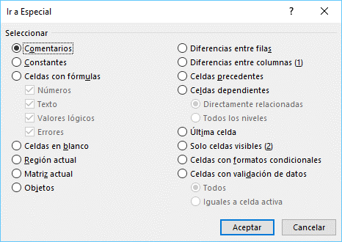
Celdas con COMENTARIOS: |  |  |  | Objetos:
 |  | 2021-04-24
otro comentario 1
otro comentario 2 |  | FALSE

 | Valores constantes |  | Celdas formuladas

 | Cantidad | Vr unitaro | Vr Total
 | 2 Kilos | $ 16,000 | $ 32,000
 | 4 Metros | $ 14,000 | $ 56,000
 | 6 Docenas | $ 12,000 | $ 72,000
 | 8 Litros | $ 10,000 | $ 80,000

 |  | Total: | $ 240,000

Fórmula que devuelve un TEXTO:

 | Felicitaciones. El total supera los $ 100.000. Reclame !BONO DE DESCUENO!

Fórmulas que devuelven un VALOR LÓGICO:

 |  | FALSE
 |  | TRUE

Fórmulas que devuelven ERROR:

 |  | #DIV/0!
 |  | #VALUE!

